ログイン画面
画面ID |  | detail |  |  |  |  | 画面名称 |  | 情報詳細 |  | 作成者 |  | 更新日
 |  |  |  |  |  |  |  |  |  |  | 呂英閣 |  | 2019-12-25
(1) 画面表示

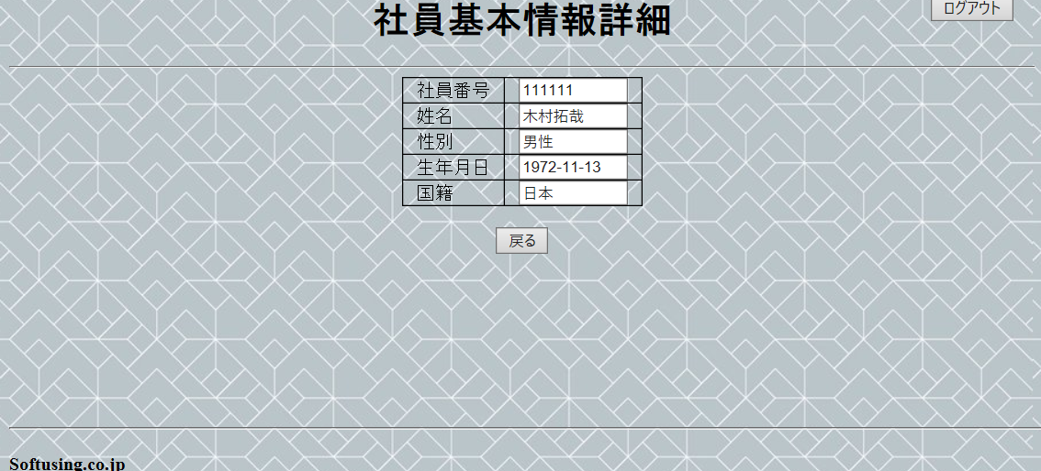
1
2
3
4

5
6
7

8

9

(2) 画面項目説明

項番 | 画面表示名 |  | 取得場所 |  | 取得名称 |  | コントロール |  | フォーマット | 初期値 |  | 備考
1 | 社員基本情報詳細画面 |  |  | - |  | - |  | 文言 | - | - |  | -
2 | ログアウト |  |  | - |  | - |  | button | - | - |  | サブミット
3 | 社員番号 |  |  | - |  | - |  | texbox | - | - |  | -
4 | 姓名 |  |  | - |  | - |  | textbox | - | - |  | -
5 | 性別 |  |  | - |  | - |  | textbox | - | - |  | -
6 | 生年月日 |  |  | - |  | - |  | textbox | - | - |  | -
7 | 国籍 |  |  | - |  | - |  | textbox | - | - |  | -
8 | 戻る |  |  | - |  | - |  | button | - | - |  | サブミット
9 | softusing.co.jp |  |  | - |  | - |  | 文言 | - | - |  | -

(3) 入力項目チェック仕様

項番 | 入力項目 |  |  | チェック仕様 |  |  |  |  | ｴﾗｰ時の対処(出力MSG-ID等)
 | なし

(4) 機能処理
一、 画面の初期表示を行う。

二、 選択された社員の社員番号によって、社員のデータを取得する。

三、 戻るボタンを押すと、社員基本情報一覧画面に戻る

四、 ログアウトボタンを押すと、ログイン画面に遷移する。

